Detailed Report
Project | Task | Start Date | Start Time | Duration (h) | Description | Billable Rate (USD) | Billable Amount (USD) | Feedback
Brian | [CAREER] Plaform 도전 | 01/08/2021 | 01:40:00 PM | 00:45:00 | Deeper-I CTS 관련 가이드 주기 ( cpu create clock 추가 ) Deeper-I DDR reset synchronizer 위치 내부로 옮기기 에너지 80 | 0.00 | 0.00 | 2021.03.08 CTS를 배워보고자 하는 열정에 박수를 보냅니다. 이런 열정이 1월에 있었네요 ㅎㅎ 대단하고, 멋지고, 사랑합니다. 스스로를요. 이렇게 돌아보는 것은 엄청난 뷰를 줍니다. 말도 안되게 엄청난 뷰요. 2018년부터 3년 가까운 데이터를 볼 수 있다는 것에, 그 간에 생각과 감정을 읽을 수 있다는 것에 너무나 감사합니다. 에너지 100
Brian | [CAREER] Plaform 도전 | 01/08/2021 | 02:29:25 PM | 00:40:35 | CTS report 보는 방법 공부하기 ( clock structure, clock long/short path, latancy, skew 보는 방법을 배웠습니다. ) 에너지 80 | 0.00 | 0.00 | 2021.03.08 CTS를 배워보고자 하는 열정에 박수를 보냅니다. 이런 열정이 1월에 있었네요 ㅎㅎ 대단하고, 멋지고, 사랑합니다. 스스로를요. 이렇게 돌아보는 것은 엄청난 뷰를 줍니다. 말도 안되게 엄청난 뷰요. 2018년부터 3년 가까운 데이터를 볼 수 있다는 것에, 그 간에 생각과 감정을 읽을 수 있다는 것에 너무나 감사합니다. 에너지 100 2021.08.25 pcie ip에 clock skew가 너무 커서 확인 후… 테스트 진행했습니다.
Brian | [CAREER] Plaform 도전 | 01/08/2021 | 03:11:00 PM | 00:32:33 | TSMC40nm ULP 공정 셋업 ( layout 연습용 ) => 회사 노트북으로 옮긴 후에 체크 ( cts만 진행해보기 ) 에너지 70 | 0.00 | 0.00
Brian | [CAREER] Plaform 도전 | 01/08/2021 | 03:44:36 PM | 01:15:24 | Project DB / IP DB 다 모으기 ( 우선 모아야 할 DB 부터 체크하기 ) 에너지 70 | 0.00 | 0.00
Brian | [FINANCE] 자산/현금 흐름 분석 & 반성 | 01/08/2021 | 05:00:00 PM | 00:30:00 | 월급 받고 적재 적소에 배치 :) 후련합니당!! 주식을 뭘로 살지 고민중입니다. | 0.00 | 0.00
Brian | [FINANCE] 경제 공부 | 01/08/2021 | 05:30:00 PM | 01:30:00 | 부동산 부룡님 이야기 슈캬님 인플레 디플레 이야기 조금씩 경제 지식 쌓아갑시다!! 화이팅 에너지 80 | 0.00 | 0.00 | 2021.03.08 조금씩 쌓아가는 경제지식이 정말 거대해지는거죠 :) 잘 한 번 해봅시다! 이 기록을 3년 뒤에 본다면 또 엄청 놀랄 것입니다.
Brian | [BODY] 식사 | 01/08/2021 | 07:05:02 PM | 01:02:58 | 식사 맛있게 했습니다 미야가 닭고기 족발 전복밥 해줬어용 맥주도!! 마지막은 아이스크림! 에너지 80 | 0.00 | 0.00 | 2021.03.08 미야가 참 맛있는 거 많이 해줍니다. 덕분에 행복하고 고맙습니다. 에너지 100
Brian | 휴식 | 01/08/2021 | 08:20:00 PM | 02:40:00 | 편안하게 휴식 윤식당 보기 잠와요 ㅋㅋ | 0.00 | 0.00
Brian | [BODY] 수면 | 01/08/2021 | 11:00:00 PM | 06:54:08 | 잘 잤어용 에너지 60 | 0.00 | 0.00
Brian | 아침 루틴 | 01/09/2021 | 06:20:00 AM | 00:36:28 | 몸무게재기 물 마시기 습진약 바르기 머리쑥쑥 약 먹기 명상 시각화 감사 | 0.00 | 0.00
Brian | 행복 | 01/10/2021 | 09:00:00 AM | 03:00:00 | 지구와 산책 반신욕 미야가 피부케어 미야가 아점 ( 떡과 딸기 그리고 인삼 두유 ) 미야가 손톱 발톱 케어 지구 너무 귀여워 집 너무 좋아 햇빛 따뜻! 에너지 100 | 0.00 | 0.00
Brian | [BODY] 수면 | 01/11/2021 | 12:00:00 AM | 06:20:00 | 어제 야식을 먹고 11시쯤 잤지만 그래도 충분히 잘 잤습니다 | 0.00 | 0.00
Brian | 아침 루틴 | 01/11/2021 | 06:20:00 AM | 00:47:34 | 몸무게 재기 양치하기 습진약 바르기 머림쑥쑥 약먹기 무한대를 느끼는 명상하기 충만함 느끼기 돈과 시간이 무한대 | 0.00 | 0.00
Brian | [CAREER] Plaform 도전 | 01/11/2021 | 10:30:00 AM | 01:30:00 | 디퍼아이 관련해서 토론하기 clock structure 보면서 이야기하는게 너무나 재밌었습니다 김대훈 수석님에게 많이 배웁니다 | 0.00 | 0.00 | 2021.03.08 재밌게 일하기 위해서는 계속 새로운 지식을 공부하고 배워야합니다!!! 이게 재밌게 일할 수 있는 방법입니다.
Brian | [RELATION] 사람 책 읽기 ( 안부 묻기 포함 ) | 01/11/2021 | 12:10:00 PM | 00:19:16 | 웃으며 이야기하기 재밌당!! 독서토론 하고 싶당 | 0.00 | 0.00
Brian | [BODY] 식사 | 01/11/2021 | 12:20:00 PM | 00:26:12 | 식사! 비빔칼국수 맛있는데 너무 급하게 먹었어요ㅠㅠ 1/5만큼 남겼습니다 과식고 소식도 아니에요 ㅎㅎ 소식하려했는데 못 참겠어요 | 0.00 | 0.00
Brian |  | 01/11/2021 | 12:45:00 PM | 02:45:00 | Magic 방향성에 대한 이야기 어떻게 할 것인지 Top을 할 것인지 Magic을 할 것인지 지형이형과 이야기 영곤 대표님과도 이야기 | 0.00 | 0.00
Brian | [CAREER] Plaform 도전 | 01/11/2021 | 03:30:00 PM | 02:30:00 | 디퍼아이 reset 최상무님과 이야기 / clock tree 김대훈 수석님과 이야기 / 김성중 책임님과 ignore point에 대한 이야기 / | 0.00 | 0.00
Brian | 이동하는 시간 | 01/11/2021 | 06:00:00 PM | 01:00:00 | 퇴근했어요 | 0.00 | 0.00
Brian | [BODY] 식사 | 01/11/2021 | 07:00:00 PM | 01:30:00 | 삼겹살 -> 에어프라이어에 조리!! 맛있게 잘 먹었습니다. 에너지 80 | 0.00 | 0.00
Brian | 휴식 | 01/11/2021 | 08:30:00 PM | 01:30:00 | 휴식하기 ~ 미야랑 이야기도 하고, 지구랑도 놀고! | 0.00 | 0.00
Brian | [BODY] 수면 | 01/12/2021 | 12:00:00 AM | 05:30:00 | 충분히 잘 잤습니다 에너지 80 | 0.00 | 0.00
Brian | [FINANCE] 자산/현금 흐름 분석 & 반성 | 01/12/2021 | 05:30:00 AM | 00:30:00 | 애플 1주 구매 애플 주주가 되다 에너지 80 | 0.00 | 0.00
Brian | [MIND] 명상/시각화 | 01/12/2021 | 06:00:00 AM | 00:30:00 | 무한대를 느끼며 살기 | 0.00 | 0.00
Brian | [CAREER] Plaform 도전 | 01/12/2021 | 06:45:00 AM | 00:45:00 | Platform 구축을 위해 ICC2 license setup잘 안되네요ㅠㅠ뭔가가 계속 원인을 찾아 해결하겠습니다! 에너지 50 | 0.00 | 0.00
Brian | [BODY] 식사 | 01/12/2021 | 07:30:00 AM | 01:02:20 | 된장찌개 만들기 계란말이 만들기 맛있게 먹기 :) | 0.00 | 0.00
Brian | [CAREER] Plaform 도전 | 01/12/2021 | 08:55:00 AM | 00:30:00 | 라이센스 셋업 잘 안되네요ㅠㅠ 모든 플로우를 경험할 수 있는 환경을 만들어야만 해요! | 0.00 | 0.00
Brian | [CAREER] Plaform 도전 | 01/12/2021 | 10:15:00 AM | 01:29:34 | 라이센스 셋업 !!! 잘됩니다!! ICC2 됩니다!! SPYGLASS 됩니다!! 에너지 100 | 0.00 | 0.00
Brian | [RELATION] 사람 책 읽기 ( 안부 묻기 포함 ) | 01/12/2021 | 12:30:00 PM | 00:26:27 | 옥상에서 지형이형과 이야기 | 0.00 | 0.00
Brian | [RELATION] 사람 책 읽기 ( 안부 묻기 포함 ) | 01/12/2021 | 12:56:00 PM | 00:44:00 | 장이사님과 이야기 소명의식에 대한 이야기 한계를 깨는 것에 대한 이야기 / 이런 이야기 너무 좋습니다!!! 사명감!!! 보람!!! 재미!!! 행복!!! 에너지 100 | 0.00 | 0.00 | 2021.06.22 이런 이야기를 듣는 것 자체가 너무 너무 좋습니다. 이 과정 자체가요 ㅎㅎ
Brian | [CAREER] Plaform 도전 | 01/12/2021 | 02:00:00 PM | 02:00:00 | 라이센스 업데이트 툴 업데이트 -> 내가 플랫폼을 연구할 환경 만들기 SPI slave 잠깐 살펴보기 ㅎㅎ | 0.00 | 0.00
Brian | 이동하는 시간 | 01/12/2021 | 04:00:00 PM | 01:30:00 | 퇴근길이 생각보다 너무 오래 걸렸다. 눈길이라 스트레스도 많았다 하지만 중간 중간 풍경을 느끼기도 했다 얼마나 느끼며 사느냐가 정말 중요하다. 에너지 30 | 0.00 | 0.00
Brian | 행복 | 01/12/2021 | 05:30:00 PM | 00:45:00 | 미야, 지구와 함께 눈싸움 눈 놀이 !! 완전 재밌다!! 에너지 90 | 0.00 | 0.00
Brian | [BODY] 식사 | 01/12/2021 | 06:30:00 PM | 00:34:00 | 미야표 봉골레 파스타!!!너무 맛있어요 :) 에너지 100 | 0.00 | 0.00
Brian | [CAREER] Plaform 도전 | 01/12/2021 | 07:10:00 PM | 01:20:00 | magic을 기반으로 합성 진행 / ICC2 되는지 확인 / 실제로 진행을 하니 훨씬 재밌습니다. !!!! 굿!! 에너지 80 | 0.00 | 0.00 | 실제로 진행해보는 기쁨이 참 큽니다 !! 이걸 좀 더 해볼까요..? 아님 … X330의 기술을… 적극적으로 배우고 익힐까요? 현재 우선 순위는 X330이 더 높습니다.
Brian | [RELATION] 사람 책 읽기 ( 안부 묻기 포함 ) | 01/12/2021 | 08:30:00 PM | 00:30:00 | 삼촌이랑 전화 ( 삶에 대한 이야기 / 경제에 대한 이야기 ) 다슬이랑 통화 / 다슬이 아버지랑 통화 / 통화할 수 있어 감사합니다. 에너지 60 -> 90 | 0.00 | 0.00
Brian | [CAREER] Plaform 도전 | 01/13/2021 | 10:10:00 AM | 00:30:00 | 이수석님이랑 독산 cts 이야기~! 도움을 드릴 수 있어 너무나 감사합니다~! 에너지 90 | 0.00 | 0.00
Brian | [CAREER] Plaform 도전 | 01/13/2021 | 10:55:00 AM | 00:45:00 | Cts stop pin ( 여기 밸런스 하라! )김대훈 수석님께 이야기 :) 에너지 100 | 0.00 | 0.00
Brian | [BODY] 식사 | 01/13/2021 | 12:10:00 PM | 00:35:58 | 맛있게 순대국밥 잘 먹었습니다 공기밥 2/3만 먹었고, 국물도 많이 안 먹었습니다 기적이군여 :) 속도 편합니다 ! 보험 이야기도 하고요 에너지 90 | 0.00 | 0.00
Brian | [RELATION] 사람 책 읽기 ( 안부 묻기 포함 ) | 01/13/2021 | 12:35:00 PM | 00:55:00 | 지형이형과 이런 저런 이야기 속 깊은 이야기 관계 부모님 챙기기 삶 에너지 100 | 0.00 | 0.00
 |  | 01/13/2021 | 01:30:00 PM | 01:13:40 | Andes spi 분석 / 분석이 잘 되엇습니다 에너지 90 | 0.00 | 0.00
Brian | [CAREER] Magic 설계 | 01/13/2021 | 02:43:00 PM | 01:47:00 | 지형이형과 magic 설계 진행 ( interface 추가하고 / spi 하나 만들어보기! 실행이 감정을 만들어냅니다 ) 에너지 80 | 0.00 | 0.00
Brian | [CAREER] Plaform 도전 | 01/13/2021 | 04:30:00 PM | 00:46:00 | spyglass 환경 셋팅 / py 환경 셋팅 / icc2 환경 셋팅 / chip top 만들고 합성 시작!!!!! 좋습니다. 에너지 100 | 0.00 | 0.00
Brian | [CAREER] Plaform 도전 | 01/13/2021 | 05:16:00 PM | 00:44:00 | top 합성 완료!!! pt 분석 완료!! icc2 read design 완료!! -> std cell과 pin이 보입니다!! 얼른 be flow 진행합시다!!! 에너지 100 | 0.00 | 0.00
Brian | [FINANCE] 경제 공부 | 01/13/2021 | 06:00:00 PM | 01:00:59 | 삼프로 경제 방송 듣기 / 다양한 사람들의 경제 분석을 듣고 논리를배워야 한다왜 그렇게 생각하는지를 배워야한다!! 에너지 80 | 0.00 | 0.00
Brian | [RELATION] 아름 집중 시간 | 01/13/2021 | 08:30:00 PM | 01:00:00 | 미야와 불안에 대한 이야기사피엔스 이야기해빙에 대한 이야기성장에 대한 이야기만족에 대한 이야기불안을 조장하는 유튜버에 대한 이야기에너지 100 | 0.00 | 0.00
Brian | [CAREER] Plaform 도전 | 01/13/2021 | 09:50:00 PM | 00:20:00 | 플랫폼에 대한 이야기 / 원하는 사항에 대한 이야기 / 개선에 대한 이야기에너지 90 | 0.00 | 0.00
Brian | [MIND] 독서 & 정리 | 01/14/2021 | 12:00:00 AM | 04:15:00 | 꽤 잘 잤습니다 :) 에너지 80 | 0.00 | 0.00
Brian | [MIND] 독서 & 정리 | 01/14/2021 | 04:15:00 AM | 00:35:29 | 알면서도 알지 못하는 것들을 읽었습니다 이렇게 깨달음을 얻을 수 있다는 사실에 감사합니다 에너지 90 | 0.00 | 0.00
Brian | [CAREER] Plaform 도전 | 01/14/2021 | 04:50:00 AM | 01:30:00 | Platform Labs!!! CTS가 되어버렸습니다!! routing까지 되서 timing report가 나왔어요!! 대박입니다ㅠㅠ 이걸 또 quality를 높이기 위해 최선을 다하겠습니다. fake sdf를 이용한 pre sim / post sim 모두 돌리겠습니다. 완전 흥분되고 재밌습니다!!! 얼마나 많은 재밌는 일들이 생길지 말이죠!! —— 노트북에도 icc2 환경 셋팅 place가 잘됩니다!!! 완전 대박이에요 흐엉 ㅠ_ㅠ 이 기쁨을 말해뭐합니까 완전하게 설레는 완전하게 만족하는 삶은 이런 도전에서 나오는 것 같습니다 에너지 100 | 0.00 | 0.00 | 2021.03.08 제가 진짜 재밌게 했군요. 이렇게 재밌게 해야됩니다. 재밌게 했던 과거를 볼 수 있어 너무 너무 감사합니다. 제가 익힉 기술들을 년도별 / 월별로 좀 보면 좋을 것 같습니다. 이 기술들과 반도체 회사의 실적과도 연관 지으면 재밌을 것 같습니다. 에너지 90
Brian | [MIND] 명상/시각화 | 01/14/2021 | 06:10:00 AM | 00:50:00 | 편안함을 느끼기 충만함을 느끼기 눈을 감든 말든 상관없음 온전히 느끼는 시간 에너지 90 | 0.00 | 0.00
Brian | [MAINTENANCE] 설거지/청소/빨래/차량 관리 | 01/14/2021 | 07:00:00 AM | 00:21:00 | 설거지하기 정리함은 기쁨! 에너지 80 | 0.00 | 0.00
Brian | [RELATION] 지구랑 산책 | 01/14/2021 | 07:20:00 AM | 00:40:00 | 지구와 산책 미야와 산책 운동도 하고 좋습니다 에너지 80 | 0.00 | 0.00
Brian | [BODY] 식사 | 01/14/2021 | 08:00:00 AM | 00:30:00 | 맛있게 식사를 했습니다. 누룽지 굿!!!! | 0.00 | 0.00
Brian | [MAINTENANCE] 설거지/청소/빨래/차량 관리 | 01/14/2021 | 08:30:00 AM | 00:30:00 | 정리하기 :) 설거지하기 :) 외출 준비 | 0.00 | 0.00
Brian | [RELATION] 사람 책 읽기 ( 안부 묻기 포함 ) | 01/14/2021 | 09:00:00 AM | 01:00:00 | 아빠랑 통화~ 현성이랑 통화~ 다정이랑 통화~ 희도랑 통화~ 이렇게 소중한 사람들이 주위에 있어 감사합니다. 에너지 80 | 0.00 | 0.00
Brian | [CAREER] Plaform 도전 | 01/14/2021 | 10:00:00 AM | 00:20:00 | Andes SPI clock enable 분석 :) 에너지 70 | 0.00 | 0.00
Brian | [CAREER] Plaform 도전 | 01/14/2021 | 10:40:00 AM | 01:38:33 | tool setup ( starrc laker calibre ) tool 관련해서 성중책임님께 물어보기 에너지 60 | 0.00 | 0.00
...
 |  |  |  |  |  | Billable Rate (USD) | Billable Amount (USD) | Feedback
 |  |  |  |  |  | 0.00 | 0.00
 |  |  |  |  |  | 0.00 | 0.00 | 2021.4.27 설레는 순간 만들었네요!!! 이거 계속 설레도록 만듭시다!!!
 |  |  |  |  |  | 0.00 | 0.00 | 2021.4.27 FE/BE 부분의 전문가에게 많이 많이 배웁시다!! 제대로 배워야합니다. 그래야 정말 실력이 늘거든요. 2021.5.2 꾸준하게 계~속 해나갑시다. 반드시 도움이 될 것입니다 :)
 |  |  |  |  |  | 0.00 | 0.00
 |  |  |  |  |  | 0.00 | 0.00
 |  |  |  |  |  | 0.00 | 0.00
 |  |  |  |  |  | 0.00 | 0.00
 |  |  |  |  |  | 0.00 | 0.00
 |  |  |  |  |  | 0.00 | 0.00
 |  |  |  |  |  | 0.00 | 0.00
 |  |  |  |  |  | 0.00 | 0.00 | 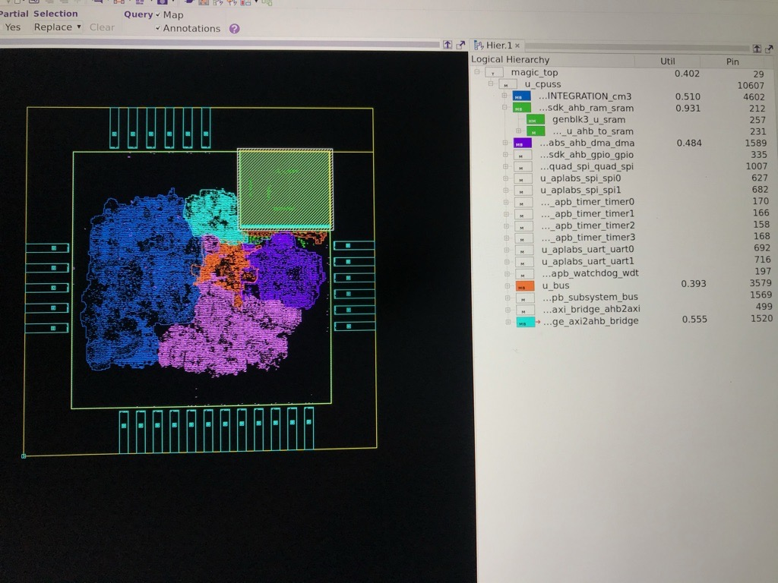 2021.5.2 소훈이에게 가이드 받은대로 다시 chip finish 까지 완료했습니다. 이렇게 할 수 있어 감사합니다. 아래에 그림도 두었습니다. 뭔게 이것 자체가 동기부여가 됩니다.
 |  |  |  |  |  | 0.00 | 0.00
 |  |  |  |  |  | 0.00 | 0.00
 |  |  |  |  |  | 0.00 | 0.00
 |  |  |  |  |  | 0.00 | 0.00
 |  |  |  |  |  | 0.00 | 0.00
 |  |  |  |  |  | 0.00 | 0.00
 |  |  |  |  |  | 0.00 | 0.00
 |  |  |  |  |  | 0.00 | 0.00
 |  |  |  |  |  | 0.00 | 0.00
 |  |  |  |  |  | 0.00 | 0.00
...

